2동_공사완료 보고서
공사완료 보고서
업 체 명 | ㈜수안이엔지 |  | 공사일자 | 2026. 07. 21
공 사 명 | [ESPR:93169189]기숙사 및 사택 긴급 작업(기계)-2차 |  | 제출일자 | 2026. 08. 11
작업사진 (전) | 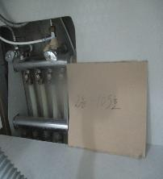 | 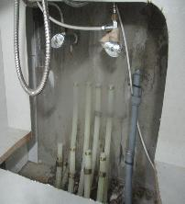 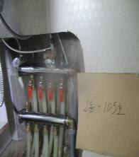

내 용 | 105호 난방분배기 확인 | 105호 난방분배기 철거 |  | 105호 난방분배기 설치
작업사진 (중) | 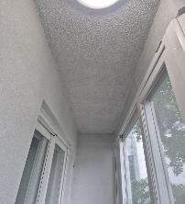 | 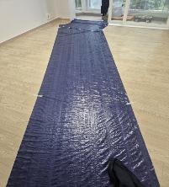 |  | 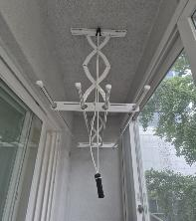

내 용 | 208호 빨래건조대 설치 장소 확인 | 208호 보양 작업 |  | 208호 빨래건조대 설치
작업사진 (후) | 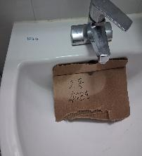 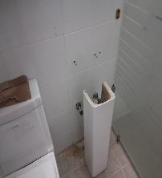 |  |  | 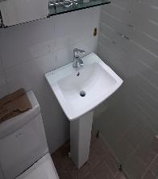

내 용 | 408호 세면대 확인 | 408호 세면대 철거 및 설치 |  | 408호 세면대 교체

5동_공사완료 보고서
공사완료 보고서
업 체 명 | ㈜수안이엔지 |  | 공사일자 | 2026. 07. 21
공 사 명 | [ESPR:93169189]기숙사 및 사택 긴급 작업(기계)-2차 |  | 제출일자 | 2026. 08. 11
작업사진 (후) | 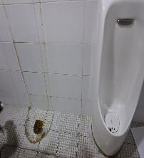 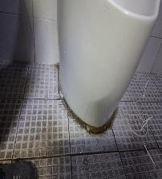 | 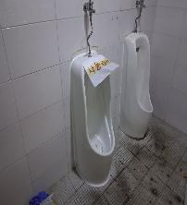

내 용 | 공용화장실 소변기 확인 | 공용화장실 소변기 철거 |  | 공용화장실 소변기 교체

7동_공사완료 보고서
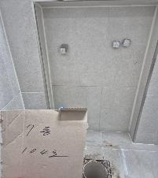
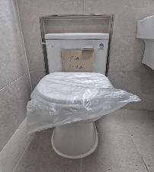
공사완료 보고서
업 체 명 | ㈜수안이엔지 |  | 공사일자 | 2026. 07. 21
공 사 명 | [ESPR:93169189]기숙사 및 사택 긴급 작업(기계)-2차 |  | 제출일자 | 2026. 08. 11
작업사진 (후) | 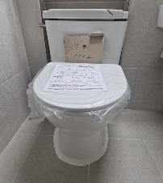

내 용 | 104호 변기 확인 | 104호 변기 철거 |  | 104호 변기 설치

8동_공사완료 보고서
공사완료 보고서
업 체 명 | ㈜수안이엔지 |  | 공사일자 | 2026. 07. 21
공 사 명 | [ESPR:93169189]기숙사 및 사택 긴급 작업(기계)-2차 |  | 제출일자 | 2026. 08. 11
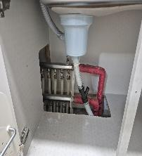 작업사진 (전) |  | 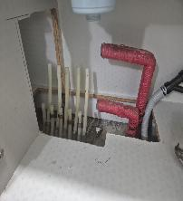 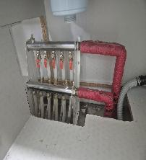

내 용 | 107호 난방분배기 확인 | 107호 난방분배기 철거 |  | 107호 난방분배기 설치
작업사진 (중) | 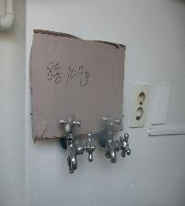 | 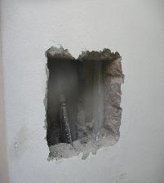 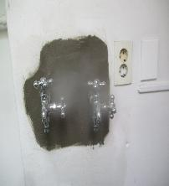

내 용 | 107호 베란다 냉온수배관 확인 | 107호 베란다 냉온수배관 타공 |  | 107호 베란다 냉온수배관 교체
작업사진 (중) | 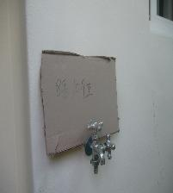 | 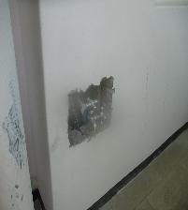 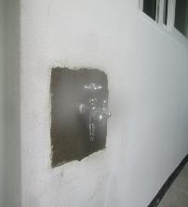

내 용 | 107호 베란다 냉온수배관 확인 | 107호 베란다 냉온수배관 타공 |  | 107호 베란다 냉온수배관 교체

작업사진 (중) | 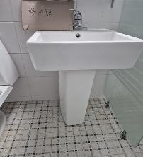 | 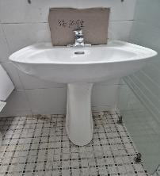

내 용 | 107호 세면대 확인 | 107호 세면대 교체
작업사진 (중) | 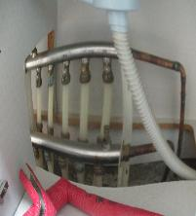 | 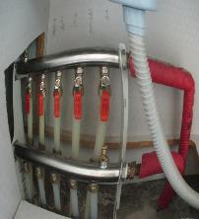 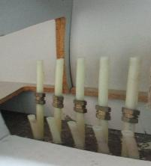

내 용 | 203호 난방분배기 확인 | 203호 난방분배기 철거 |  | 203호 난방분배기 설치
작업사진 (중) | 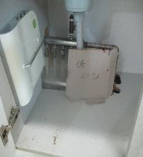 | 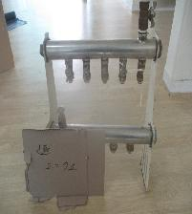 |  | 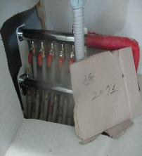

내 용 | 207호 난방분배기 확인 | 207호 난방분배기 철거 |  | 207호 난방분배기 설치

작업사진 (중) | 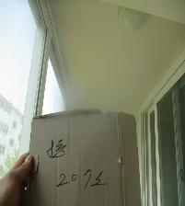 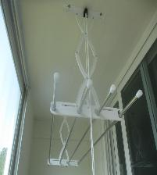

내 용 | 207호 빨래건조대 설치 장소 확인 | 207호 빨래건조대 설치
작업사진 (중) | 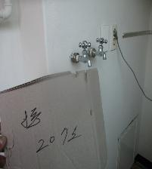 | 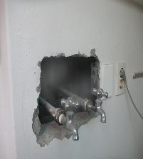 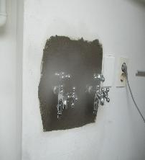

내 용 | 207호 베란다 냉온수배관 확인 | 207호 베란다 냉온수배관 타공 |  | 207호 베란다 냉온수배관 교체
작업사진 (중) | 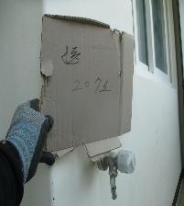 | 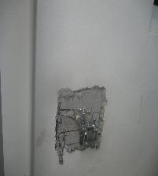 |  | 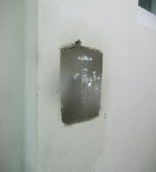

내 용 | 207호 베란다 냉온수배관 확인 | 207호 베란다 냉온수배관 타공 |  | 207호 베란다 냉온수배관 교체

작업사진 (중) | 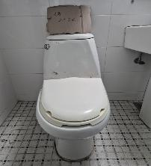 | 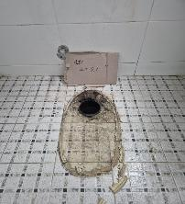 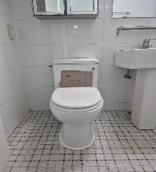

내 용 | 207호 변기 확인 | 207호 변기 철거 |  | 207호 변기 설치
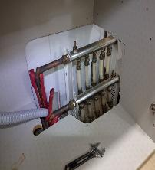 작업사진 (중) |  | 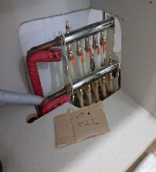 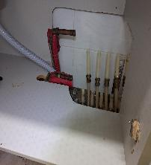

내 용 | 302호 난방분배기 확인 | 302호 난방분배기 철거 |  | 302호 난방분배기 설치
작업사진 (중) | 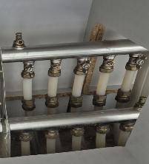 | 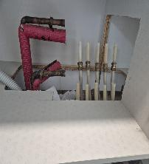 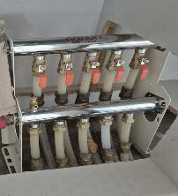

내 용 | 308호 난방분배기 확인 | 308호 난방분배기 철거 |  | 308호 난방분배기 설치

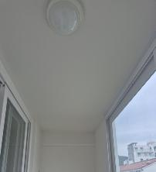 작업사진 (중) | 

내 용 | 308호 빨래건조대 설치 장소 확인 | 308호 빨래건조대 설치
작업사진 (중) |  |  

내 용 | 410호 난방분배기 확인 | 410호 난방분배기 철거 |  | 410호 난방분배기 설치
 작업사진 (중) |  |  

내 용 | 410호 기존 빨래건조대 확인 | 410호 기존 빨래건조대 철거 |  | 410호 빨래건조대 설치

 작업사진 (중) |  | 

내 용 | 504호 난방분배기 확인 | 504호 난방분배기 철거 |  | 504호 난방분배기 설치
작업사진 (후) |  |  |  | 

내 용 | 508호 난방분배기 확인 | 508호 난방분배기 철거 |  | 508호 난방분배기 설치

9동_공사완료 보고서
공사완료 보고서
업 체 명 | ㈜수안이엔지 |  | 공사일자 | 2026. 07. 21
공 사 명 | [ESPR:93169189]기숙사 및 사택 긴급 작업(기계)-2차 |  | 제출일자 | 2026. 08. 11
작업사진 (중) |  |  

내 용 | 402호 난방분배기 확인 | 402호 난방분배기 철거 |  | 402호 난방분배기 설치
작업사진 (중) |  |  

내 용 | 301호 난방분배기 확인 | 301호 난방분배기 철거 |  | 301호 난방분배기 설치
작업사진 (중) |  |  

내 용 | 501호 기존 난방분배기 확인 | 501호 기존 난방분배기 철거 |  | 501호 신규 난방분배기 설치

 작업사진 (중) |  |  |  | 

내 용 | 501호 빨래건조대 설치 장소 확인 | 501호 빨래건조대 설치 |  | 501호 빨래건조대 설치
작업사진 (후) |  | 

내 용 | 505호 기존 빨래건조대 확인 | 505호 신규 빨래건조대 설치

